Лист1
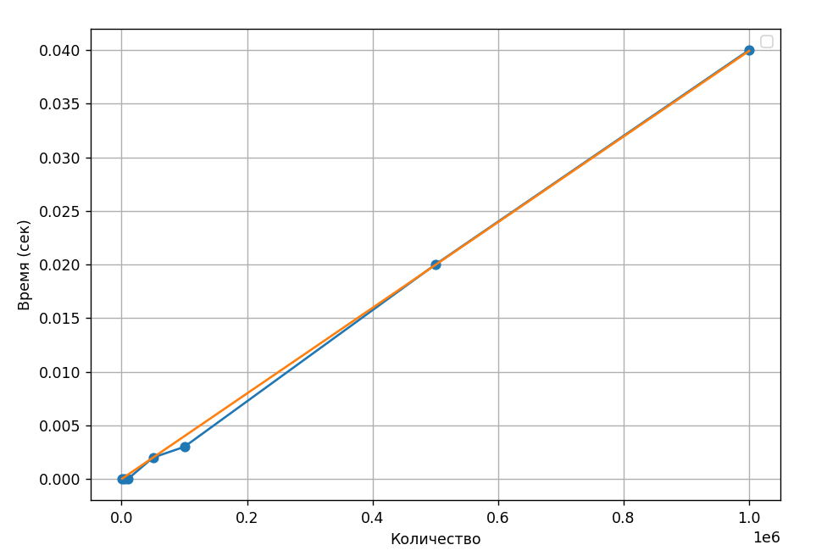
N | Time | Answer
1000 | 0 | 977
5000 | 0 | 1809
10000 | 0 | 3617
15000 | 0 | 13617
25000 | 0.001 | 17233
35000 | 0.001 | 4465
50000 | 0.002 | 34465
75000 | 0.001 | 18929
89000 | 0.002 | 46929
100000 | 0.002 | 68929
150000 | 0.003 | 37857
250000 | 0.008 | 237857
350000 | 0.023 | 175713
500000 | 0.019 | 475713
750000 | 0.028 | 451425
1000000 | 0.04 | 951425

